Commande
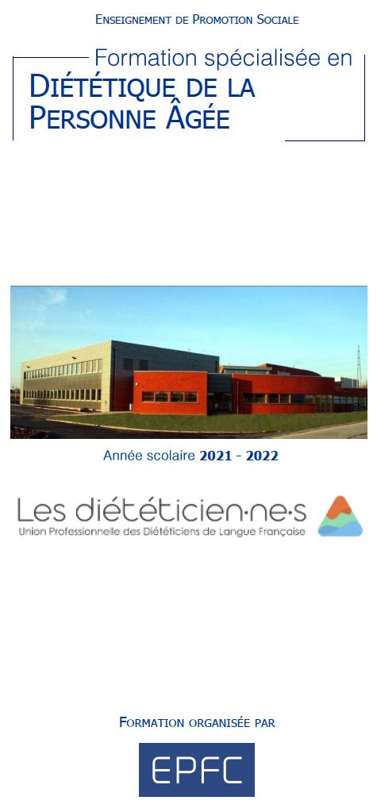
Union Professionnelle des Diététiciens de Langue Française

Inscription à certains exposés de la Spécialisation en Diététique de la Personne Agée
NOM
PRENOM
MAIL
TELEPHONE

Je souhaite m'inscrire au·x cours suivant·s :
Date | Horaire | Cours | Orateur | Nombre | Prix par cours | Prix total
2021-10-25 | 10h55-12h35 | Aspect juridico-économique de la MRS. | Thibaut Lourtie |  | 40.00 € | 0.00 €
2021-10-25 | 13h20-16h30 | Changer les regards sur les vieillesses plurielles. | Caroline Guffens |  | 70.00 € | 0.00 €
2021-10-26 | 09h00-10h40 | Soft skills des soignants (les compétences douces). | Dr Jean-Marc Desmet |  | 40.00 € | 0.00 €
2021-10-26 | 10h55-12h35 | Fin de vie. | Dr Jean-Marc Desmet |  | 40.00 € | 0.00 €
2021-10-26 | 13h20-15h00 | Éducation à la santé des PA. | Catherine Hans |  | 40.00 € | 0.00 €
2021-10-26 | 15h15-16h55 | Le PWNS-be-A; Lien entre la diététicienne et l’équipe pluridisciplinaire, le rôle de chacun par rapport à la PECN; Document de liaison hôpital/MR La PECN au CANTOU | Sophie Federinov |  | 40.00 € | 0.00 €
2021-10-27 | 09h00-12h35 | Les spécificités du vieillissement - L’évaluation gériatrique standardisée. | Professeur Didier Schoevaerdts |  | 80.00 € | 0.00 €
2021-10-27 | 13h20-16h55 | Impact de nos représentations du vieillissement sur l’accompagnement des PA : illustration au travers de la question de l’alimentation. | Dr Pierre Missotten |  | 80.00 € | 0.00 €
2021-10-28 | 09h00-12h35 | Besoins et métabolismes glucidiques, lipidiques et protéiques de la personne âgée ; Déficit en vitamines et minéraux chez la PA - spécificités au niveau nutritionnel | Suzy Vereecken |  | 80.00 € | 0.00 €
2021-10-28 | 13h20-15h00 | Présentation des produits ROBOT-COUPE. | Dominique Dufour |  | 40.00 € | 0.00 €
2021-10-28 | 15h15-16h55 | Présentation des produits RATIONAL. | Thomas Fontaine |  | 40.00 € | 0.00 €
2021-10-29 | 09h00-10h40 | Épidémiologie de la malnutrition - Evaluation de l’état nutritionnel - Causes et conséquences de la malnutrition. | Vassiliki Zafiropoulos |  | 40.00 € | 0.00 €
2021-10-29 | 10h55-12h35 | Le dépistage en pratique ; traçabilité de la malnutrition - dossier informatisé | Alexis de Hemptinne |  | 40.00 € | 0.00 €
2021-10-29 | 13h20-16h55 | La prise en charge de la personne âgée dans ses différents milieux de vie, par l'ergothérapeute. | Julie Colot |  | 80.00 € | 0.00 €
2021-11-22 | 09h00-11h45 | Malnutrition et insuffisance respiratoire ; Malnutrition et insuffisance cardiaque ; Malnutrition et insuffisance rénale. | Dr Claire Losseau |  | 60.00 € | 0.00 €
2021-11-22 | 11h45-14h10 | Polymédication et dénutrition, même combat ? | Dr Claire Losseau |  | 40.00 € | 0.00 €
2021-11-22 | 14h10-15h00 | Présentation du Compendium des médicaments (GDG) | Catherine Wauters |  | 20.00 € | 0.00 €
2021-11-22 | 15h15-16h55 | Chef de cuisine ; Collaboration avec un diététicien | Emilie Sevrin |  | 40.00 € | 0.00 €
2021-11-23 | 09h00-10h40 | Syndrome de renutrition inappropriée ; Nutrition périopératoire | Sylvie Copine |  | 40.00 € | 0.00 €
2021-11-23 | 10h55-11h45 | Le programme de soins pour le patient gériatrique. | Hélène Lejeune |  | 20.00 € | 0.00 €
2021-11-23 | 11h45-12h35 | L’alimentation de la personne âgée : recommandations, fréquences de présentation de plats, outils | Hélène Lejeune |  | 20.00 € | 0.00 €
2021-11-23 | 13h20-16h55 | Pertinence des régimes chez la personne âgée (Fiches de recommandations GDG) | Hélène Lejeune |  | 80.00 € | 0.00 €
2021-11-24 | 09h00-12h10 | Nutrition en fin de vie - Hydratation en fin de vie ; Soins palliatifs ; Éthique et nutrition. | Dr Anne-Sophie Perick |  | 70.00 € | 0.00 €
2021-11-24 | 12h55-16h05 | Onco-gériatrie – sarcopénie ; Pathologies aiguës – Hypercatabolisme ; Diabète de vieillesse Hypo-hyperthyroïdie. | Dr Florence Potier |  | 70.00 € | 0.00 €
2021-11-25 | 09h00-10h40 | Atteintes cognitives majeures | Dr Nicolas Berg |  | 40.00 € | 0.00 €
2021-11-25 | 10h55-12h35 | Approche psychiatrique du patient âgé | Dr Nicolas Berg |  | 40.00 € | 0.00 €
2021-11-25 | 13h20-15h00 | Maltraitance des personnes âgées | Vanessa De Marco |  | 40.00 € | 0.00 €
2021-11-25 | 15h15-16h55 | Atelier pratique : CLAN - 1ère partie | Hélène Lejeune |  | 40.00 € | 0.00 €
2021-11-26 | 09h00-12h10 | Vieillissement de l’appareil digestif ; Infections à Clostridium difficile ; Régimes sans résidus ; Microbiote intestinal ; Estomac; Pancréas exocrine; Intestin grêle. | Dr Nathalie Compté |  | 70.00 € | 0.00 €
2021-11-26 | 12h55-14h35 | Les escarres et soins de plaies. | Geneviève Plancq |  | 40.00 € | 0.00 €
2021-11-26 | 14h50-16h30 | Néphrogériatrie | Mercedes Vignioble |  | 40.00 € | 0.00 €
2022-02-07 | 09h00-12h10 | La dysphagie. | Didier Bleeckx |  | 70.00 € | 0.00 €
2022-02-07 | 12h55-14h35 | Sondes de nutrition entérale : Techniques. | Nadège Colonval |  | 40.00 € | 0.00 €
2022-02-07 | 14h50-16h30 | Indications de l’alimentation médicale : orale, entérale et parentérale. | Nadège Colonval |  | 40.00 € | 0.00 €
2022-02-08 | 09h00-11h45 | Méthode Montessori | Simon Erkes |  | 60.00 € | 0.00 €
2022-02-08 | 11h45-12h35 | Atelier pratique : CLAN - 2ème partie - échanges | Hélène Lejeune |  | 20.00 € | 0.00 €
2022-02-08 | 13h20-16h55 | Activité physique chez la personne âgée. | Dr Alexandre Mouton |  | 80.00 € | 0.00 €
2022-02-09 | 09h00-12h35 | Soins dentaires et prothétiques chez la personne âgée. | Alain Maamari |  | 80.00 € | 0.00 €
2022-02-09 | 13h20-16h05 | Dysphagie : prise en charge en pratique de la personne âgée | Florence Dontaine |  | 60.00 € | 0.00 €
2022-02-10 | 09h00-11h45 | Programme ICOPE (OMS) : prévention de la fragilité Fracture : Muscle et nutrition - Os et Nutrition | Dr Nicolas Berg |  | 60.00 € | 0.00 €
2022-02-10 | 11h45-14h10 | Orthogériatrie. | Michel Vanbergen |  | 40.00 € | 0.00 €
2022-02-10 | 14h10-15h50 | Rôle du médecin conseiller coordinateur - collaboration avec le diététicien. | Dr Jean-Stéphan Rochet |  | 40.00 € | 0.00 €
2022-02-11 | 09h00-16h05 | Atelier pratique : analyse de cas cliniques. | Marjorie Ernens |  | 140.00 € | 0.00 €
2022-03-10 | 09h00-16h05 | HACCP - Bonnes pratiques d'hygiène. Atelier pratique : Mise en conformité d'une cuisine. | Hélène Lejeune |  | 140.00 € | 0.00 €
2022-03-11 | 09h00-16h05 | Ateliers pratiques en groupes : Plan Alimentaire adapté. Critique de menus - le menu idéal et dérivations. La fiche technique idéale. Valorisation des menus. | Hélène Lejeune |  | 140.00 € | 0.00 €
TOTAL |  |  |  | 0.00 €

Paiement
Commande à payer sur le compte de l'UPDLF : BE34 3630 8222 2290 Communication : NOM Prénom - SDPA Externe

Inscription
Pour que votre inscription soit effective, vous devez retourner ce formulaire au secrétariat par mail : secretariat.updlf@gmail.com ET effectuer le paiement de votre inscription. Une confirmation d'inscription vous sera envoyée après réception de ces 2 éléments.

Données personnelles
En complétant ce document, vous acceptez la Charte "protection de la vie privée" rédigée par l'UPDLF, disponible sur note site.

